상품제안서
Anyzone USBtoC 고속충전 데이터케이블 ( 1.2m or 2.0m or 3.0m ) | 상품코드: S25635

 |  |  |  |  |  |  | 02-713-8555 | www.synergygift.co.kr
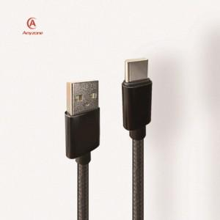

【상세/제작정보】 | 인쇄가능사이즈 : 15x10mm

【인쇄/포장옵션】 | 실크, 레이저 / 포장지포장

【공급단가】 | 수량 | 100~ | 300~ | 500~ | 1,000~ | 3,000~
*VAT별도 | 1.2m | 2,100원 | 2,020원 | 1,950원 | 1,870원 | 1,800원
 | 2m | 2,470원 | 2,380원 | 2,300원 | 2,210원 | 2,120원
 | 3m | 3,050원 | 2,940원 | 2,830원 | 2,720원 | 2,610원

【상품 URL】 | https://www.synergygift.co.kr:443/src/goods_detail.php?gdno=25635

